様式の選択
 |  | Ver11.0
ものづくり等高度連携・事業再構築促進補助金 賃金引上げ計画の誓約書作成ファイル

作成する様式を選択してください。

１．常時使用する従業員がいる場合
（法人・個人事業主共通）
※会社役員、個人事業主本人およびその専従者については、常時使用 | 様式１－１
する従業員に含めないため、これらの方のみの場合は、
２．従業員がいない場合の「様式１－２」を使用してください。
２．常時使用する従業員がいない場合
（法人・個人事業主共通） | 様式１－２

上記様式では必要項目を入力することで、様式に記載する数値等が自動表
示されます。数値等が正しく表示されなかった場合は、自動計算なしの | 【参考】自動計算なし 様式1-1
様式をご使用ください。 | 【参考】自動計算なし 様式1-2

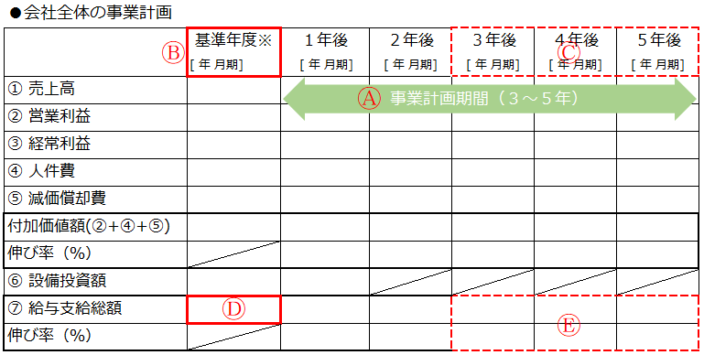
本様式の各年月、金額等は会社全体の事業計画に記載する各項目の数字を記載してください

様式1-1
 |  |  |  |  |  |  |  |  |  |  |  | Ver11.0
ものづくり等高度連携・事業再構築促進補助金 賃金引上げ計画の誓約書作成ファイル
本様式の各年月、金額等は会社全体の事業計画に記載する各項目の数字を記載してください
・以下①～⑨の項目について、選択または入力してください。
・選択・入力いただいた内容は様式１に反映します。（青文字部分が反映箇所です。）
・内容確認のうえ、緑の文字の部分を追記、修正し、様式を作成してください。
・作成した様式に捺印のうえ、PDF形式としたファイルを電子申請システムより提出してください。
※様式を印刷する場合は白黒としてください。

①補助事業実施場所の都道府県を選択してください |  |  |  |  |  |  |  |  |  |  | 選択してください
（ご参考）都道府県別最低賃金
②直近月（当月又は前月）の事業場内最低賃金（時給換算）を入力してください
③補助事業の事業計画期間の開始年月（期首の年月）を選択してください。(事業計画内Ⓐの最初の月) |  |  |  |  |  |  |  |  |  |  | 選択してください
④補助事業の事業計画期間を３年～５年の間で選択してください。(事業計画内Ⓐの期間) |  |  |  |  |  |  |  |  |  |  | 選択してください
⑤給与支給総額の年率平均増率に当てはまる数値を選択してください。 |  |  |  |  |  |  |  |  |  |  | 選択してください
（※）被用者保険の適用拡大の対象となる事業者が制度改革に先立ち任意適用に取り組む場合は、1.0％以上で可。
⑥毎年3月末時点における地域別最低賃金に対する事業場内最低賃金の増加額を選択してください。 |  |  |  |  |  |  |  |  |  |  | 選択してください
⑦前回決算日を入力してください。(yyyy/mm/dd) 例：令和3年9月30日の場合⇒2021/9/30と入力
⑧基準年度(事業計画内Ⓑ) |  |  |  |  |  | の給与支給総額を入力してください。(事業計画内Ⓓ)
（注）実績値が出ていない場合は見込値で入力してください。
⑨事業計画終了時 |  |  |  | の給与支給総額を入力してください。(事業計画内Ⓔ) |  |  |  |  |  |  |  |  | #DIV/0!
 |  |  |  |  |  |  |  |  |  |  | #DIV/0!

 |  |  |  |  |  |  |  |  |  | 様式１の１

一般社団法人低炭素投資促進機構
理事長 柏木 孝夫 殿

賃金引上げ計画の誓約書

令和4年度ものづくり等高度連携・事業再構築促進補助金の申請に際し、次の１から３までのすべてについて誓約いたします。

１． | 直近月において、事業場内最低賃金が法令上の地域別最低賃金 |  |  |  |  |  |  |  | 以上
であること。
・直近月（当月又は前月）の事業場内最低賃金 |  |  |  |  |  |  |  | 0円

２． | 選択してください | ～ |  |  |  | の事業計画期間において、
給与支給総額を年率平均 |  |  | 選択してください | 以上増加させるとともに、事業場内最低賃金を
毎年３月時点に地域別最低賃金 |  |  |  | 選択してください | 円以上とすること。

・基準年度 |  |  |  |  | (※)の給与支給総額 |  | 0円
・事業計画終了時 |  |  |  |  | の給与支給総額 |  | 0円

（※）会社全体の事業計画における「基準年度」に記載いただく決算期となります。
 | 基準年度の数値が「見込み」の場合、記載いただく給与支給総額も「見込み」となります。

３． | 補助事業終了後に実施する事業化状況報告時に、賃金引上げ状況の報告を行わなかった
 | 又は補助要件である「給与支給総額の増率」もしくは「事業場内最低賃金の引上げ」が
 | 達成されなかったことにより、ものづくり等高度連携・事業再構築促進補助金事務局
 | （一般社団法人低炭素投資促進機構）から補助金の返還指示があった場合、その指示に
 | 従い補助金を返還すること。
 | また、特に賃上げ加点の申請にあたり、「給与支給総額の増率」及び「事業場内最低
 | 賃金の引上げ」を補助要件以上の水準とした場合、その後達成状況の確認を受けた
 | 際には速やかに、回答・調査対応をすること。
令和○年○月○日
補助事業実施場所 （住所を記載）
株式会社○○○○○○ ㊞ （個人事業主の場合は屋号を記載してください。）
代表者氏名 ○○ ○○

様式1-2
 |  |  |  |  |  |  | Ver11.0
ものづくり等高度連携・事業再構築促進補助金 賃金引上げ計画の誓約書作成ファイル
本様式の各年月、金額等は会社全体の事業計画に記載する各項目の数字を記載してください
・以下①②の項目について、選択または入力してください。
・選択・入力いただいた内容は様式１に反映します。（青文字部分が反映箇所です。）
・内容確認のうえ、緑の文字の部分を追記、修正し、様式を作成してください。
・作成した様式に捺印のうえ、PDF形式としたファイルを電子申請システムより提出してください。
※様式を印刷する場合は白黒としてください。

①補助事業の事業計画期間の開始年月（期首の年月）を選択してください。(事業計画内Ⓐの最初の月) |  |  |  |  |  | 選択してください
②補助事業の事業計画期間を３年～５年の間で選択してください。(事業計画内Ⓐの期間) |  |  |  |  |  | 選択してください

 |  |  |  |  | 様式１の２

一般社団法人低炭素投資促進機構
理事長 柏木 孝夫 殿

賃金引上げ計画の誓約書

令和4年度ものづくり等高度連携・事業再構築促進補助金の申請に際し、次の１および２について誓約いたします。

１． | 今後、従業員を雇用する場合は、 | 選択してください | ～ | の事業計画
期間において、給与支給総額を年率平均1.5%以上増加させるとともに、事業場内最低賃金を
毎年３月時点に地域別最低賃金+30円以上とすること。

２． | 補助事業終了後に実施する事業化状況報告時に、賃金引上げ状況の報告を行わなかった
又は上記１．が達成されなかったことにより、ものづくり等高度連携・事業再構築促進補助金
事務局（一般社団法人低炭素投資促進機構）から補助金の返還指示があった場合、その指示に
従い補助金を全額返還すること。

令和○年○月○日
補助事業実施場所 （住所を記載）
株式会社 ○○○○ ㊞ （個人事業主の場合は屋号を記載してください。）
代表者氏名 ○○ ○○

